1
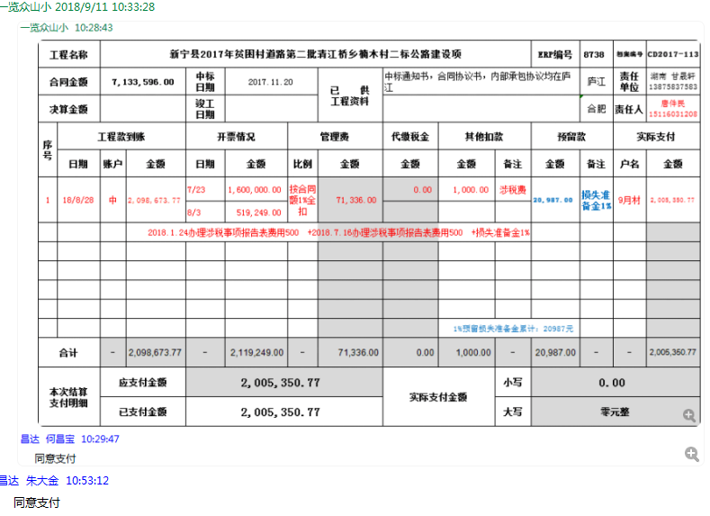
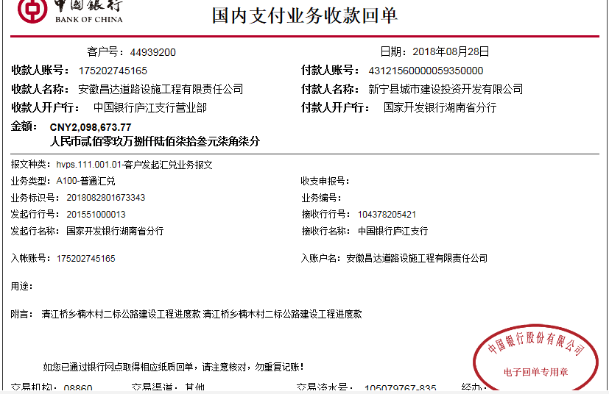
工程款支付证书 |  |  |  |  |  |  |  |  |  |  |  |  |  |  | 本次
工程名称 |  | 新宁县2017年贫困村道路第二批清江桥乡楠木村二标公路建设项 |  |  |  |  |  |  |  |  | ERP编号 | 8738 | 档案编号 | CD2017-113 | CD2017-113 | 108 | 8738 | 新宁县2017年贫困村道路第二批清江桥乡楠木村二标公路建设项 | 2017.11.20 | 7133596.00 | 施迎东 | 60日历天 | 邵阳市 新宁县清江桥乡 | 湖南公司甘晟轩13875837583 | 黄 亮15573901555 | 中标
合同金额 |  | 7,133,596.00 |  | 中标 日期 | 2017.11.20 |  | 已 供 工程资料 | 中标通知书，合同协议书，内部承包协议均在庐江 |  |  |  | 庐江 | 责任 单位 | 湖南 甘晟轩13875837583

决算金额 |  |  |  | 竣工 日期 |  |  |  |  |  |  |  | 合肥 | 责任人 | 唐件民15116031208
序号 | 工程款到账 |  |  | 开票情况 |  | 管理费 |  | 代缴税金 | 其他扣款 |  | 预留款 |  | 实际支付
 | 日期 | 账户 | 金额 | 日期 | 金额 | 比例 | 金额 | 金额 | 金额 | 备注 | 金额 | 备注 | 户名 | 金额
1 | 2018-08-28 | 中 | 2,098,673.77 | 2018-07-23 | 1,600,000.00 | 按合同额1%全扣 | 71,336.00 | 0.00 | 1,000.00 | 涉税费 | 20,987.00 | 损失准备金1% | 9月材 | 2,005,350.77
 |  |  |  | 2018-08-03 | 519,249.00
 |  |  |  |  |  |  |  |  |  | 2018.1.24办理涉税事项报告表费用500 +2018.7.16办理涉税事项报告表费用500 +损失准备金1%

 |  |  |  |  |  |  |  |  |  | 1%预留损失准备金累计：20987元
合计 |  | - | 2,098,673.77 | - | 2,119,249.00 | - | 71,336.00 | 0.00 | 1,000.00 | - | 20,987.00 | - | - | 2,005,350.77
本次结算 支付明细 |  | 应支付金额 |  | 2,005,350.77 |  |  |  | 实际支付金额 |  | 小写 | 0.00
 |  | 已支付金额 |  | 2,005,350.77 |  |  |  |  |  | 大写 | 零元整
申请部门 意见 |  |  |  |  |  |  |  | 项目管理 意见 |  | 何总、朱总已同意支付（附表背面截图）。
财务初审 意见 |  |  |  |  |  |  |  | 财务审核 意见
质安初审 意见 |  |  |  |  |  |  |  | 质安稽查 意见
总经理审批 |  |  |  |  |  |  |  | 董事长审批

2
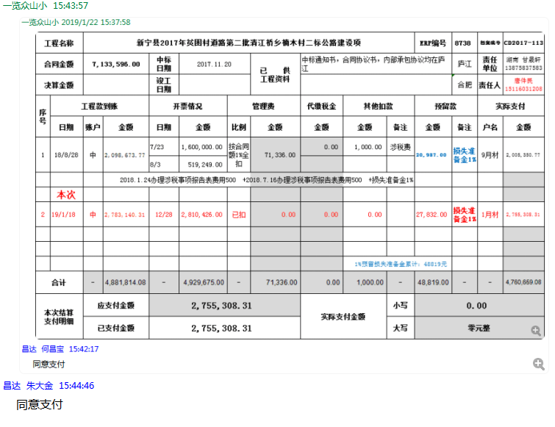
工程款支付证书 |  |  |  |  |  |  |  |  |  |  |  |  |  |  | 本次
工程名称 |  | 新宁县2017年贫困村道路第二批清江桥乡楠木村二标公路建设项 |  |  |  |  |  |  |  |  | ERP编号 | 8738 | 档案编号 | CD2017-113 | CD2017-113 | 108 | 8738 | 新宁县2017年贫困村道路第二批清江桥乡楠木村二标公路建设项 | 2017.11.20 | 7133596.00 | 施迎东 | 60日历天 | 邵阳市 新宁县清江桥乡 | 湖南公司甘晟轩13875837583 | 黄 亮15573901555 | 中标
合同金额 |  | 7,133,596.00 |  | 中标 日期 | 2017.11.20 |  | 已 供 工程资料 | 中标通知书，合同协议书，内部承包协议均在庐江 |  |  |  | 庐江 | 责任 单位 | 湖南 甘晟轩13875837583
决算金额 |  |  |  | 竣工 日期 |  |  |  |  |  |  |  | 合肥 | 责任人 | 唐件民15116031208
序号 | 工程款到账 |  |  | 开票情况 |  | 管理费 |  | 代缴税金 | 其他扣款 |  | 预留款 |  | 实际支付
 | 日期 | 账户 | 金额 | 日期 | 金额 | 比例 | 金额 | 金额 | 金额 | 备注 | 金额 | 备注 | 户名 | 金额
1 | 2018-08-28 | 中 | 2,098,673.77 | 2018-07-23 | 1,600,000.00 | 按合同额1%全扣 | 71,336.00 | 0.00 | 1,000.00 | 涉税费 | 20,987.00 | 损失准备金1% | 9月材 | 2,005,350.77
 |  |  |  | 2018-08-03 | 519,249.00
 |  |  |  |  |  |  |  |  |  | 2018.1.24办理涉税事项报告表费用500 +2018.7.16办理涉税事项报告表费用500 +损失准备金1%
 | 本次
2 | 2019-01-18 | 专 | 2,783,140.31 | 2019-12-28 | 2,810,426.00 | 已扣 | 0.00 | 0.00 | 0.00 |  | 27,832.00 | 损失准备金1% | 1月材 | 2,755,308.31

 |  |  |  |  |  |  |  |  |  | 1%预留损失准备金累计：48819元
合计 |  | - | 4,881,814.08 | - | 4,929,675.00 | - | 71,336.00 | 0.00 | 1,000.00 | - | 48,819.00 | - | - | 4,760,659.08
本次结算 支付明细 |  | 应支付金额 |  | 2,755,308.31 |  |  |  | 实际支付金额 |  | 小写 | 0.00
 |  | 已支付金额 |  | 2,755,308.31 |  |  |  |  |  | 大写 | 零元整
申请部门 意见 |  |  |  |  |  |  |  | 项目管理 意见 |  | 何总、朱总已同意支付（附表背面截图）。
财务初审 意见 |  |  |  |  |  |  |  | 财务审核 意见
质安初审 意见 |  |  |  |  |  |  |  | 质安稽查 意见
总经理审批 |  |  |  |  |  |  |  | 董事长审批

3
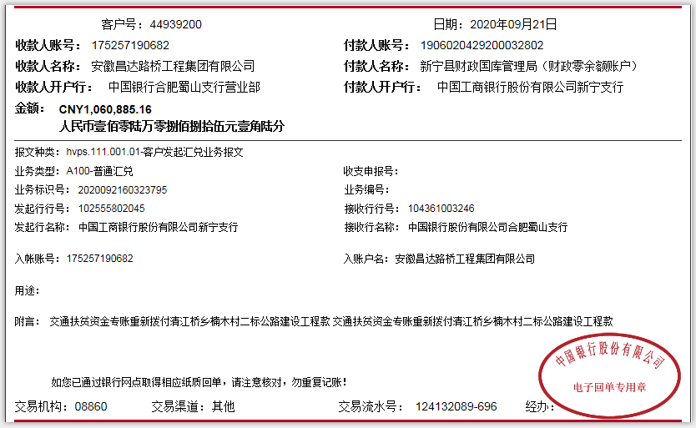
工程款支付证书
工程名称 |  | 新宁县2017年贫困村道路第二批清江桥乡楠木村二标公路建设项目 |  |  |  |  |  |  |  |  | ERP编号 | 8738 | 档案编号 | CD2017-113 |  | CD2017-113 | 108 | 8738 | 新宁县2017年贫困村道路第二批清江桥乡楠木村二标公路建设项 | 2017.11.20 | 7133596.00 | 施迎东 | 60日历天 | 邵阳市 新宁县清江桥乡 | 湖南公司甘晟轩13875837583 | 黄 亮15573901555 | 中标
合同金额 |  | 7,133,596.00 |  | 中标 日期 | 2017.11.20 |  | 已 供 工程资料 | 中标通知书，合同协议书，内部承包协议均在庐江 |  |  |  | 庐江 | 责任 单位 | 湖南 甘晟轩13875837583
决算金额 |  | 6,316,801.00 |  | 竣工 日期 | 2019-07-08 |  |  | 不领章承诺原件在公司 |  |  |  | 合肥 | 责任人 | 唐件民15116031208
序号 | 工程款到账 |  |  | 开票情况 |  | 管理费 |  | 代缴税金 | 其他扣款 |  | 预留款 |  | 实际支付
 | 日期 | 账户 | 金额 | 日期 | 金额 | 比例 | 金额 | 金额 | 金额 | 备注 | 金额 | 备注 | 户名 | 金额
1 | 2018-08-28 | 中 | 2,098,673.77 | 2018-07-23 | 1,600,000.00 | 按合同额1%全扣 | 71,336.00 | 0.00 | 1,000.00 | 涉税费 | 20,987.00 | 损失准备金1% | 9月材 | 2,005,350.77
 |  |  |  | 2018-08-03 | 519,249.00
 |  |  |  |  |  |  |  |  |  | 2018.1.24办理涉税事项报告表费用500 +2018.7.16办理涉税事项报告表费用500 +损失准备金1%

2 | 2019-01-18 | 专 | 2,783,140.31 | 2019-12-28 | 2,810,426.00 | 已扣 | 0.00 | 0.00 | 0.00 |  | 27,832.00 | 损失准备金1% | 1月材 | 2,755,308.31 | 4760659.08
 | 本次
3 | 2020-10-09 | 专 | 1,060,885.16 |  |  |  | 71,336.00 |  | 500.00 | 财务手续费 | 10,608.85 | 损失准备金1% | 周玉元(劳务) | 260,000.00
 |  |  |  |  |  |  |  |  | 5,000.00 | 姚明和朱总差旅费 |  |  | 唐吉淼（劳务） | 710,000.00
 |  |  |  |  |  |  |  |  | 500.00 | 2020.6.8办理涉税事项报告表费用500 | -59,427.85 | 退损失准备金
 |  |  |  |  |  |  |  |  | 1,000.00 | 补扣专户注销出场费1000元
 |  |  |  |  |  |  |  |  | 30,000.00 | 私刻印章罚款 |  |  | 湖南崀明建筑劳务有限公司劳务 | 29,427.85

 |  |  |  |  |  |  |  |  |  |  |  |  |  |  |  | 5733599.3884 |  | 88944.8516

 |  |  |  |  |  |  |  |  |  | 1%预留损失准备金累计：59427.85元
合计 |  | - | 5,942,699.24 | - | 4,929,675.00 | - | 142,672.00 | 0.00 | 38,000.00 | - | 0.00 | - | - | 5,760,086.93 | 审计价 | 0.94077670644 |  | -5942698.2992
本次结算 支付明细 |  | 应支付金额 |  |  |  |  |  | 实际支付金额 |  | 小写 | 970,000.00 |  |  |  | 1940.3084 | 374,101.76
 |  | 已支付金额 |  |  |  |  |  |  |  | 大写 | 玖拾柒万元整 |  |  |  |  |  |  | -4881813.1392
申请部门 意见 |  |  |  |  |  |  |  | 项目管理 意见 |  | 何总、朱总已同意支付（附表背面截图）。
财务初审 意见 |  |  |  |  |  |  |  | 财务审核 意见
质安初审 意见 |  |  |  |  |  |  |  | 质安稽查 意见
总经理审批 |  |  |  |  |  |  |  | 董事长审批

